상품제안서
디자인멀티탭(개별5구) | 상품코드: S02014

 |  |  |  |  |  |  | 02-713-8555 | www.synergygift.co.kr
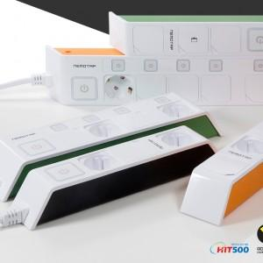 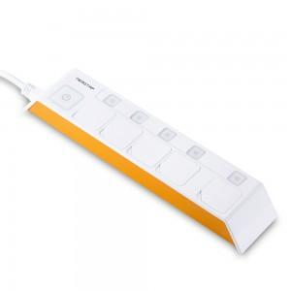 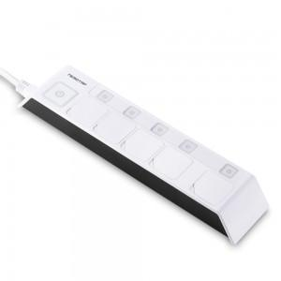

【상세/제작정보】

【인쇄/포장옵션】 | 실크 / 포장지포장

【공급단가】 | 수량 | 50~ | 100~ | 500~ | 1,000~ | 2,000~
*VAT별도 | 1.5M | 22,950원 | 22,100원 | 21,250원 | 20,400원 | 19,890원
 | 3M | 25,110원 | 24,180원 | 23,250원 | 22,320원 | 21,760원
 | 5M | 27,400원 | 26,390원 | 25,370원 | 24,360원 | 23,750원

【상품 URL】 | https://www.synergygift.co.kr:443/src/goods_detail.php?gdno=2368

